스토리보드 제작하기
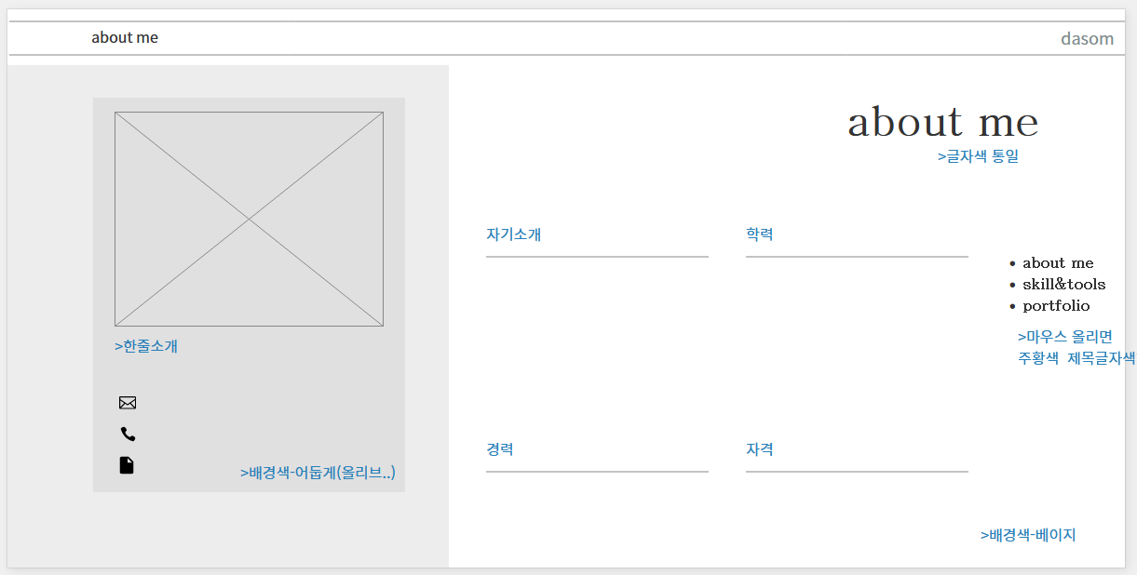
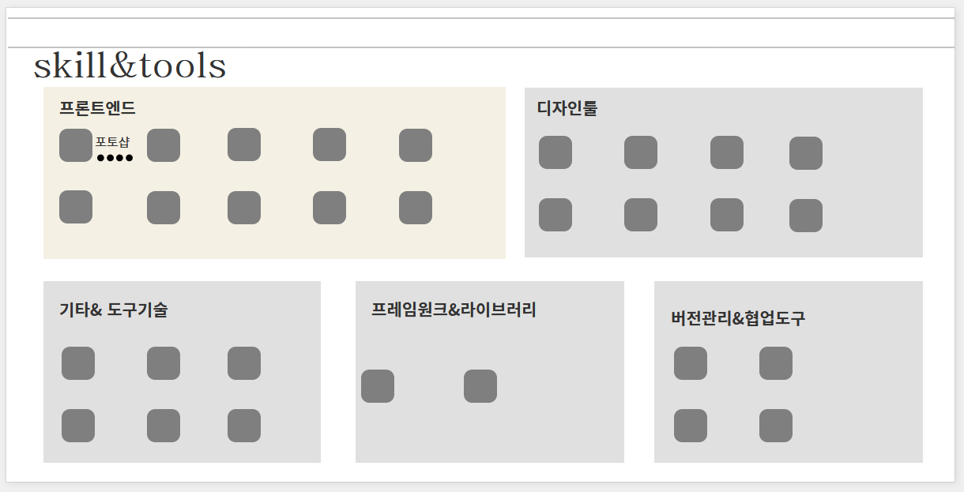
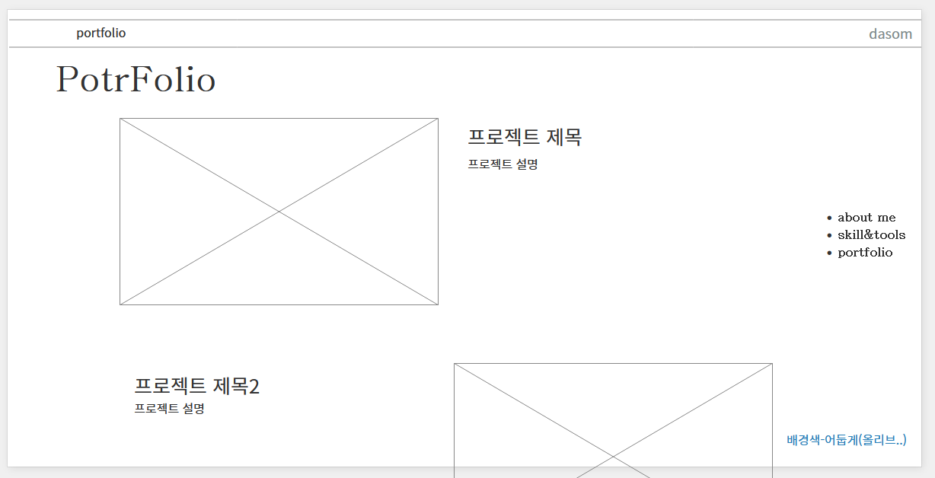
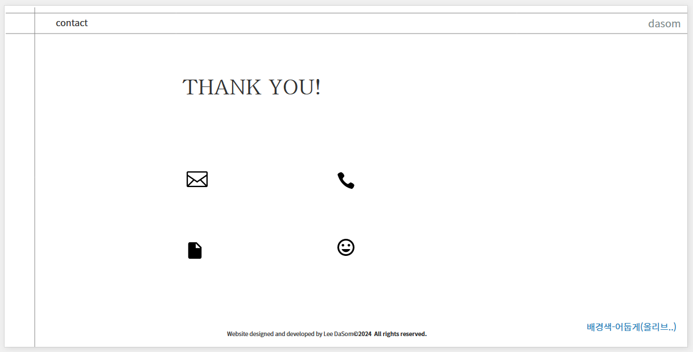
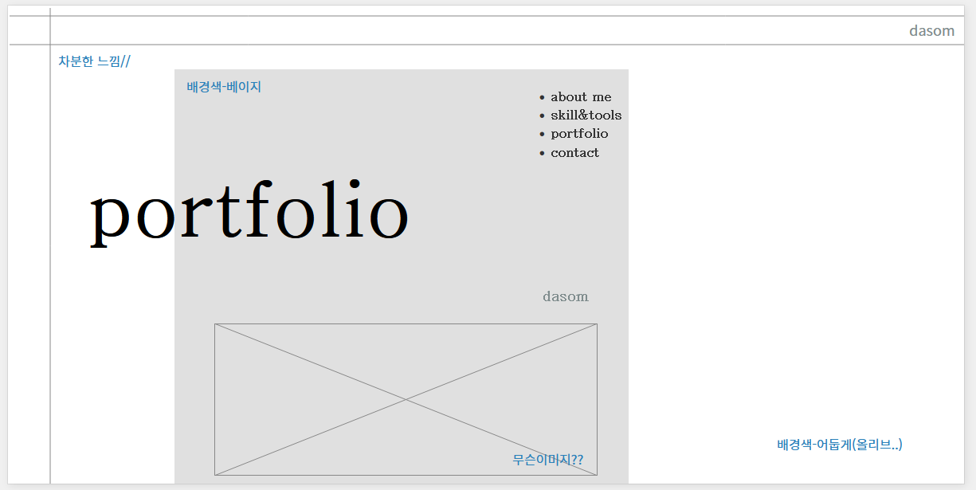
개인 포트폴리오 페이지 |  |  | 스토리 보드
항목 | 내용 | 비고 | 항목 | 내용 | 비고
작성자 | 이다솜
사이트 | 이다솜 개인포트폴리오
리뉴얼 홈페이지 주소 (깃허브) | https://dasom8884.github.io/personal/
작업기간 | 2024.05.23. ~ 2024.06.05.
목적 | 취업용

심미성 구성요소 제작하기
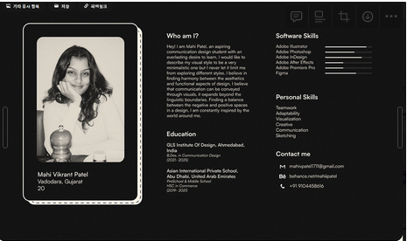
웹사이트의 심미적 구성 사례 조사1(부분별 벤치마킹사례) |  |  | 개인 포트폴리오 디자인 스타일 가이드
항목 | 내용 | 비고 | 항목 |  | 비고
 | 로고나 / 버튼,아이콘 / 타이틀문구디자인 / 칼라 / 그래픽(도형이나일러스트) 등 |  | 레이아웃 | aboutme 참고 레이아웃

강조 | 타이틀문구의 폰트 크기를 키우고 틀(상자) 을 깨고 밖으로 나가도록 배치하여 눈에 띄게 함.
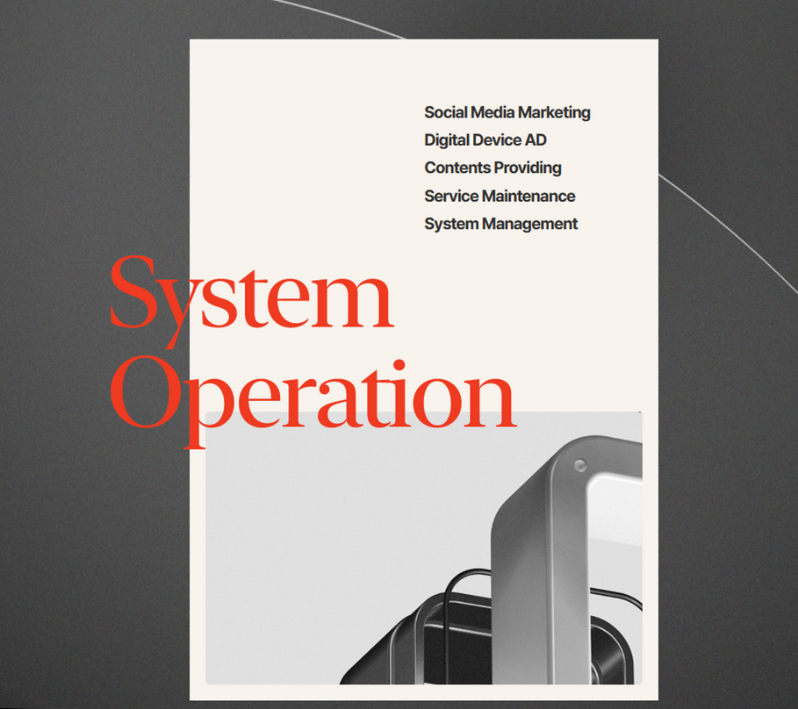

 |  |  |  | portfolio 참고 레이아웃
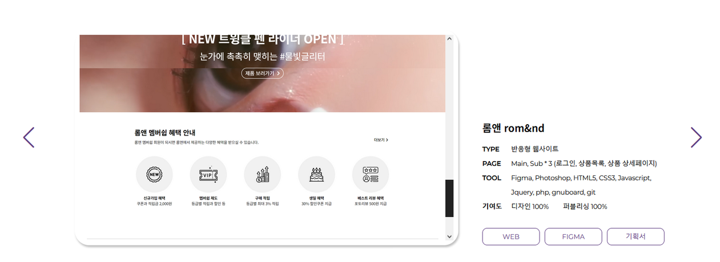

컬러

 |  |  |  | Noto Sans Korean
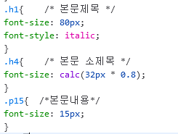
 | #ff6e3e 대신 #ffce0a 사용하여 포인트를 주고 무거운 느낌을 줄임.


 |  |  | 타이포그래픽 | 본문제목에 폰트 스타일을 넣어 지루하지 않도록 함.

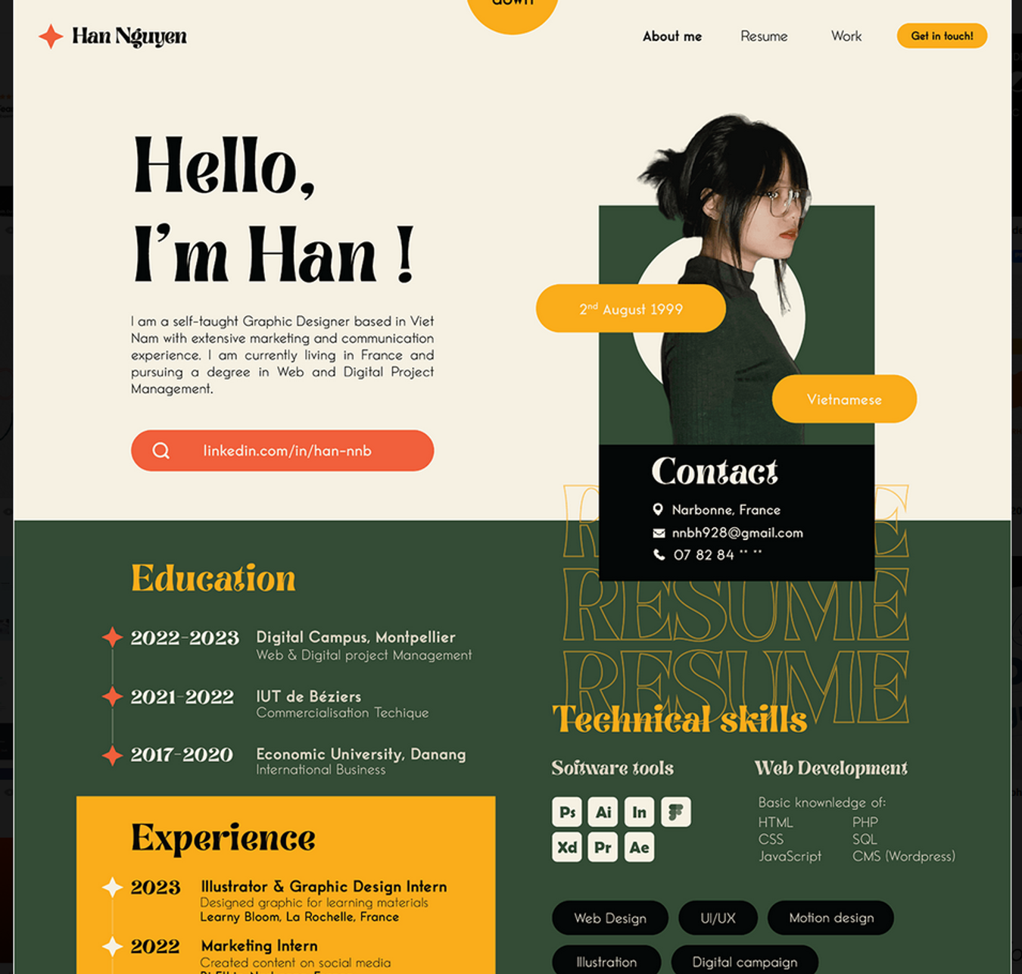
 | 안정감과 따뜻함을 주기 위해 녹색,베이지색 계열을 사용하고 무거운 느낌을 줄이기 위해 #ffce0a 색을 사용함. |  |  | 01_ 칼라와 톤 안정감을 주기 위해 녹색과 베이지 색을 사용
 |  |  |  | 02_ 크기 이미지의 크기는 사이트의 그리드에 맞게 규정한다.
 |  |  |  | 03_ 모양 사진이미지의 경우 외곽은 사각형 처리를 기본으로 사용한다.
 |  |  |  | 04_ 일러스트 일러스트의 느낌이 필요한 부분에 대해서는 사진이미지의 사용을 자제하고 일러스트를 사용할수 있다.
 |  |  |  | 05_ 아이콘 전체 사이트에 일관성을 주기 위해 색상을 통일하고(흑백) 컨텐츠 링크, 뉴스, 이벤트, 맞춤정보, 게시판 본문 제목 단서, 방향제시 등 각 성격에 따라 아이콘을 사용한다.
 |  |  | 그래픽

매체성 구성요소 제작하기
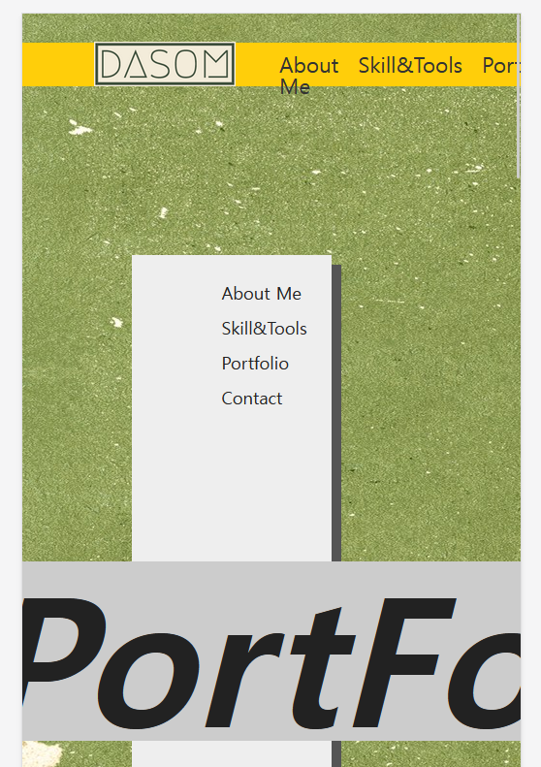
모바일 반응형 화면
항목 | 내용 | 비고

